main
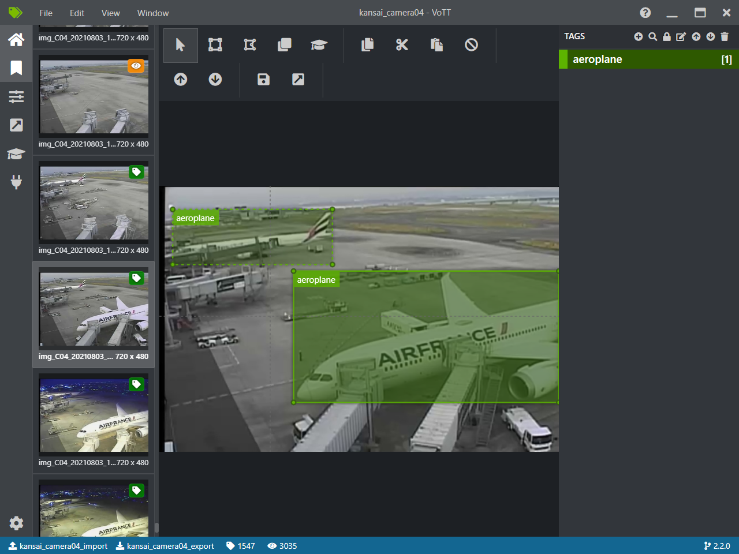
■．経緯
Vottプロジェクトがローカルで暗号化され、写真パスは絶対化されるため
他端末で開きたい場合、下記手順が必要となります。

1.プロジェクト全体ファイル共有
下記のように、エクスポートフォルダを含めて、元端末のプロジェクトファイルを共有フォルダまたは端末検証にコピーする

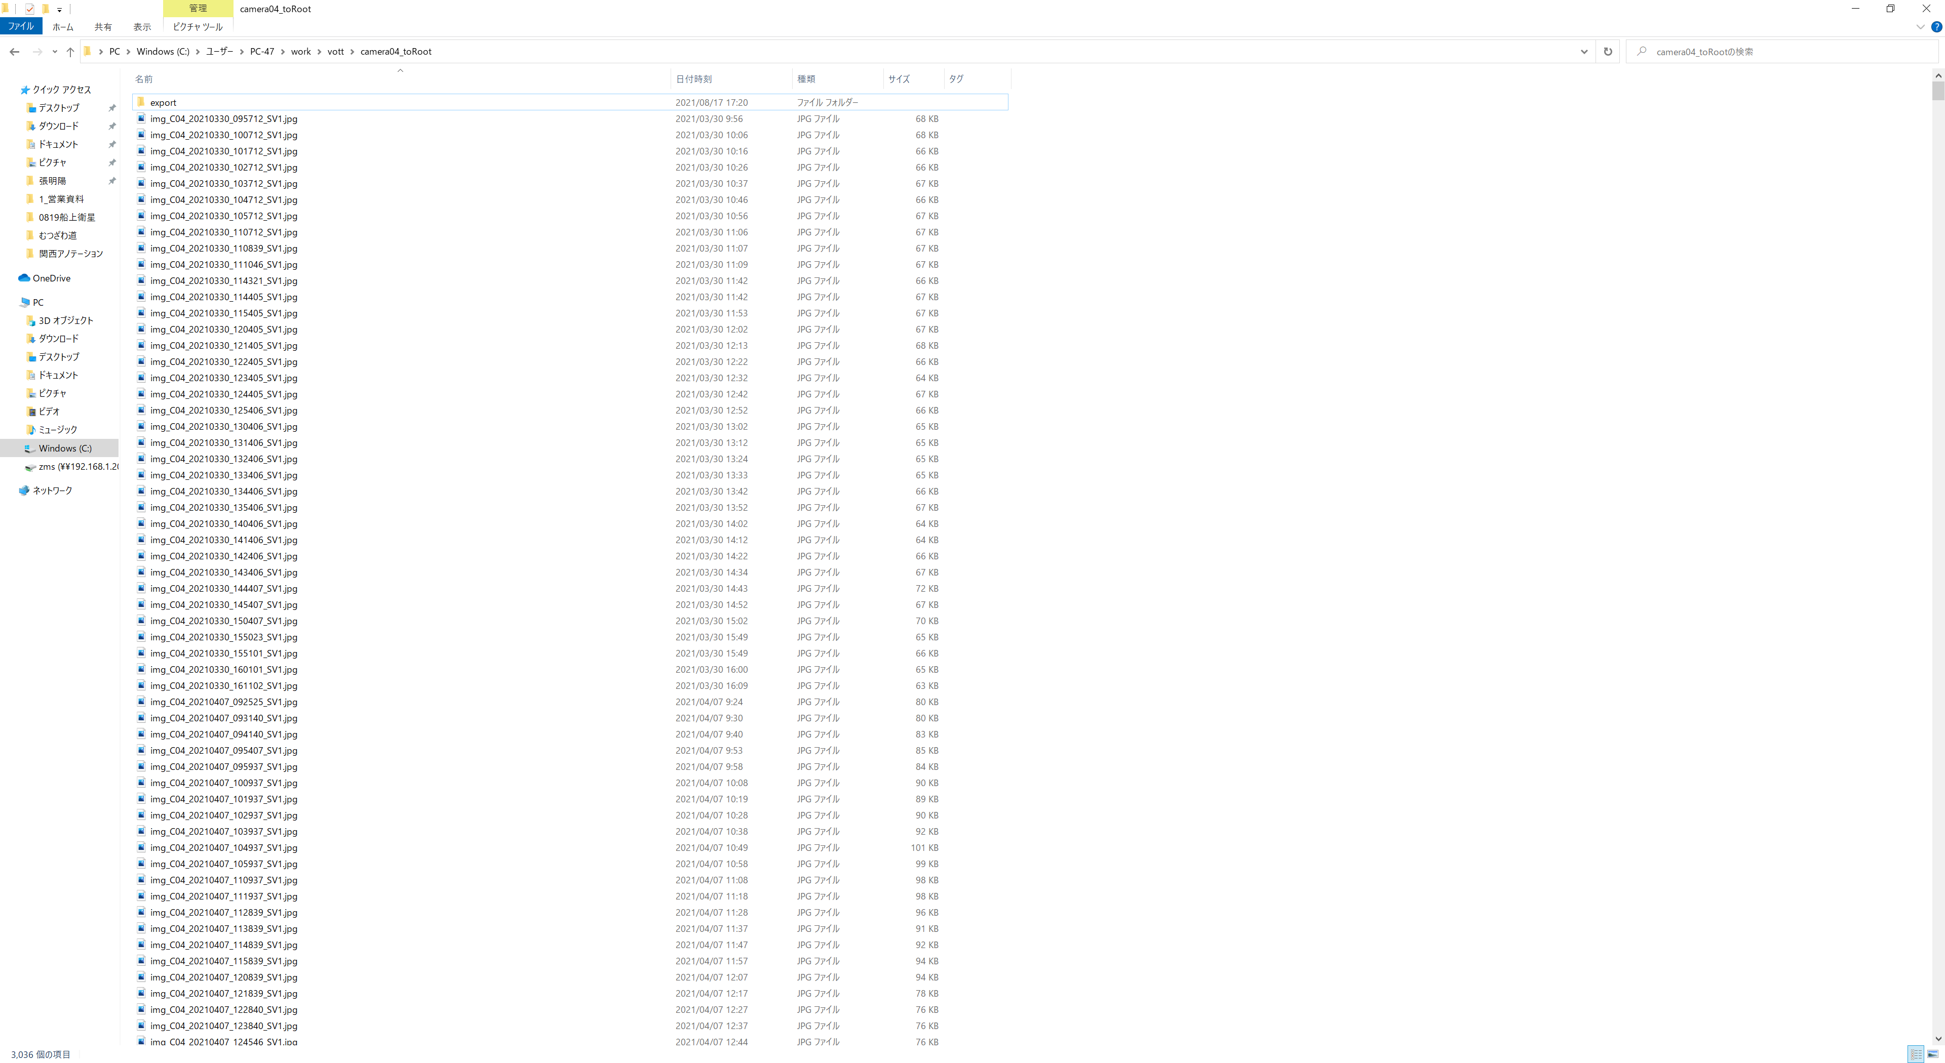

2.トーケン共有
元端末で該当プロジェクトのトーケンを共有し、検証端末で新規追加する
元端末
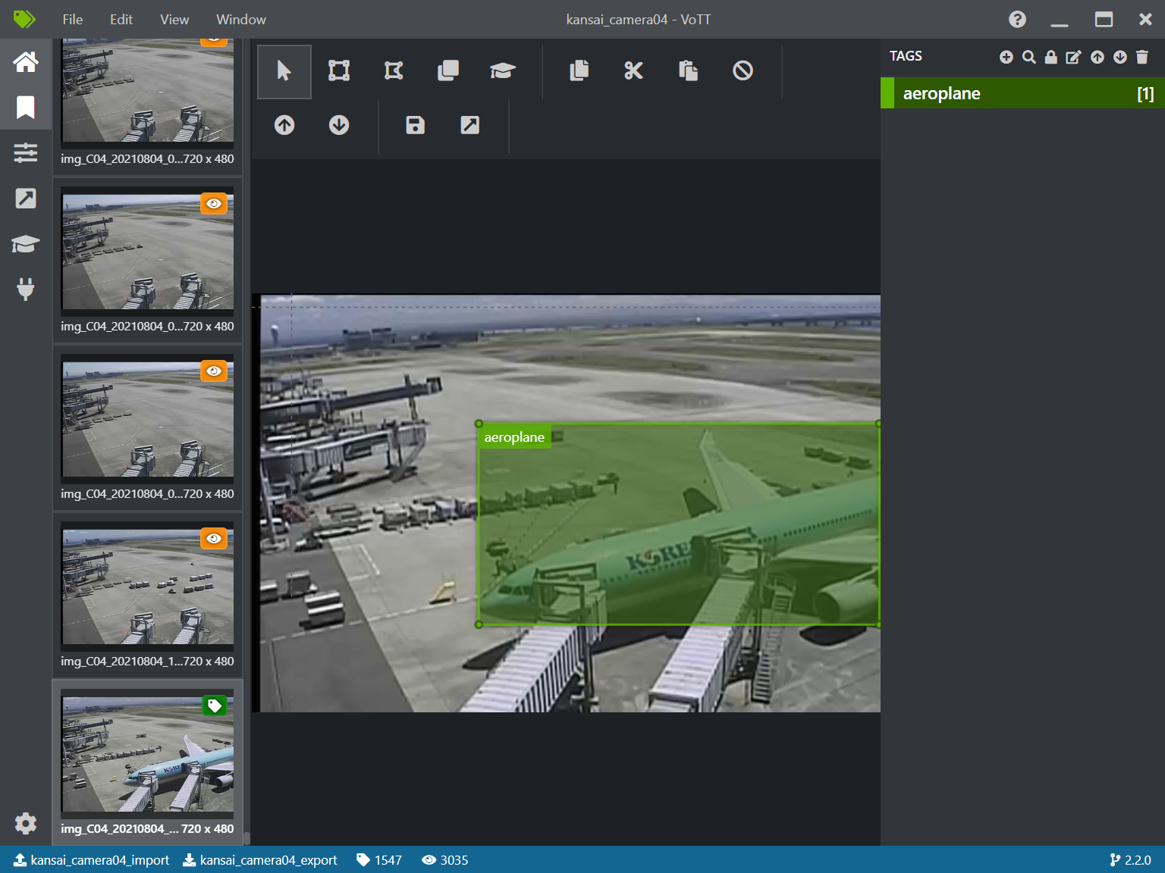

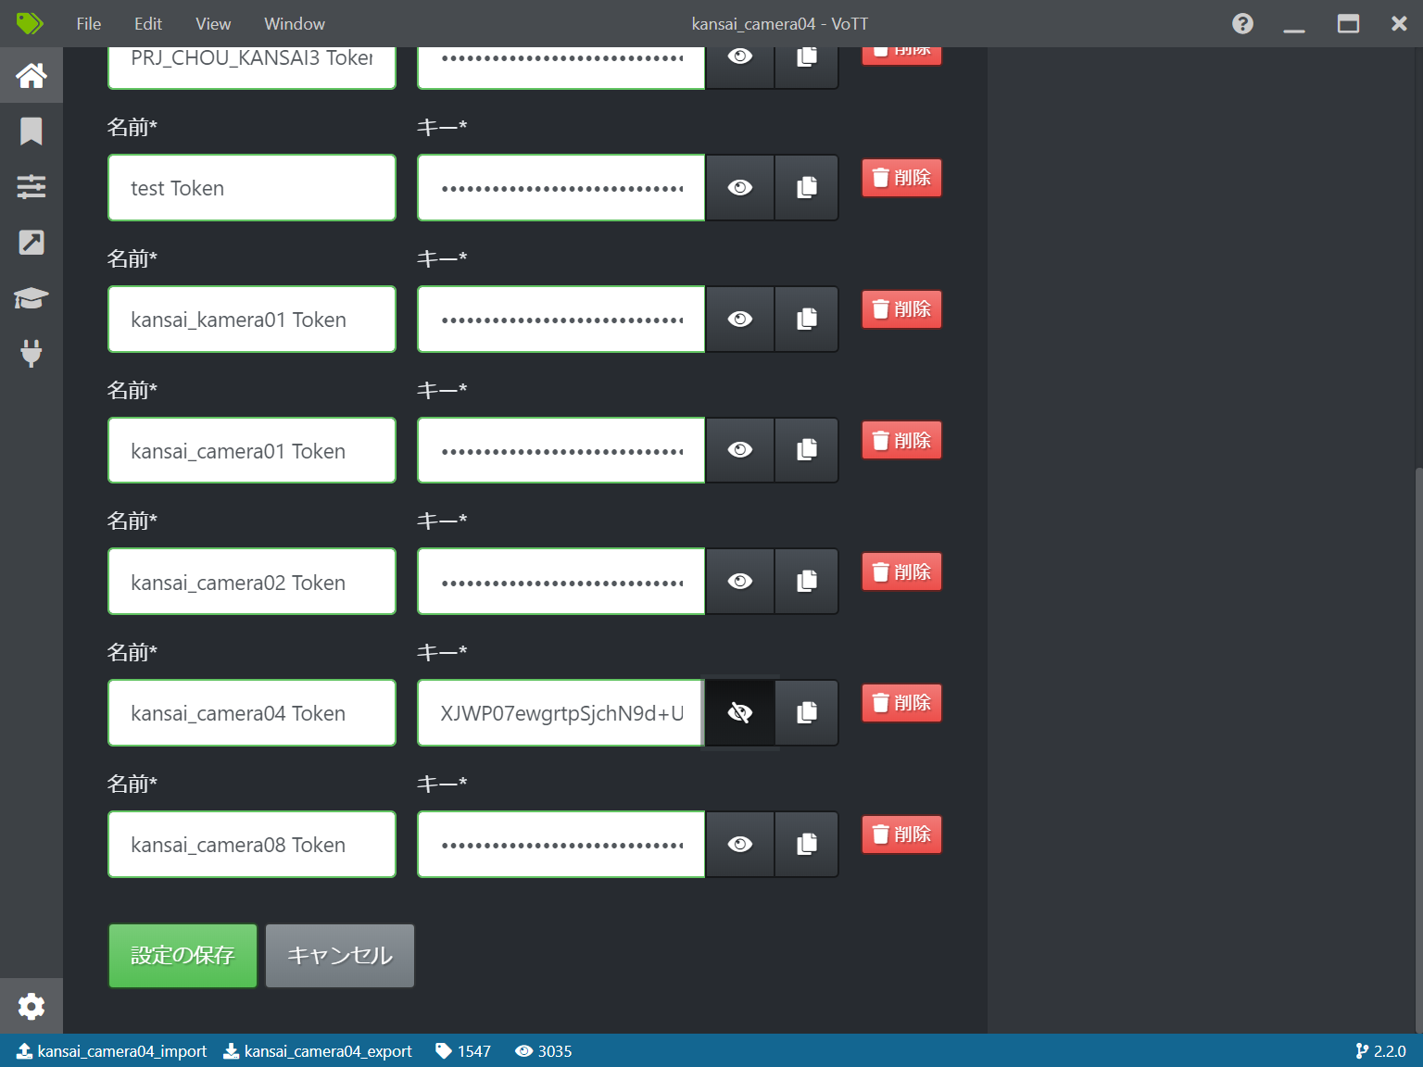

検証端末で上記トーケンを新規追加する
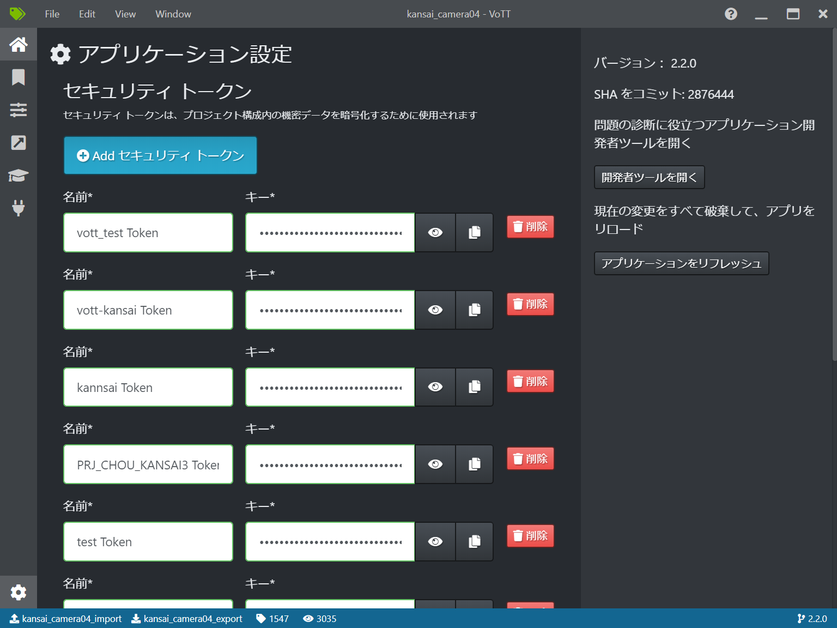

3.プロジェクトパスを作成

１）vottファイルをエディタで開く

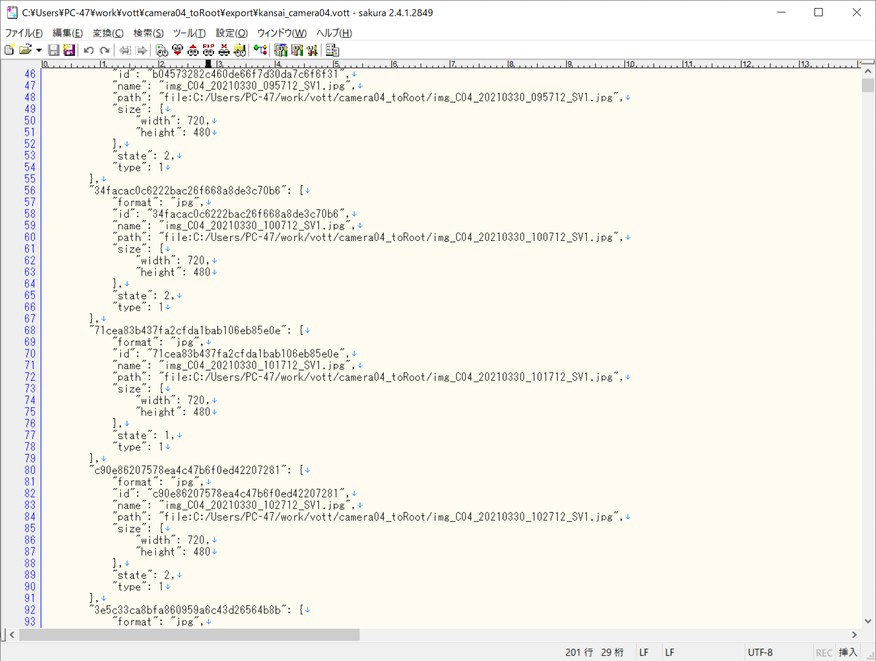

元端末のプロジェクト絶対パスは「C:/Users/PC-47/work/vott/camera04_toRoot/」となります

2)検証端末で上記「C:/Users/PC-47/work/vott/camera04_toRoot/」を作成する

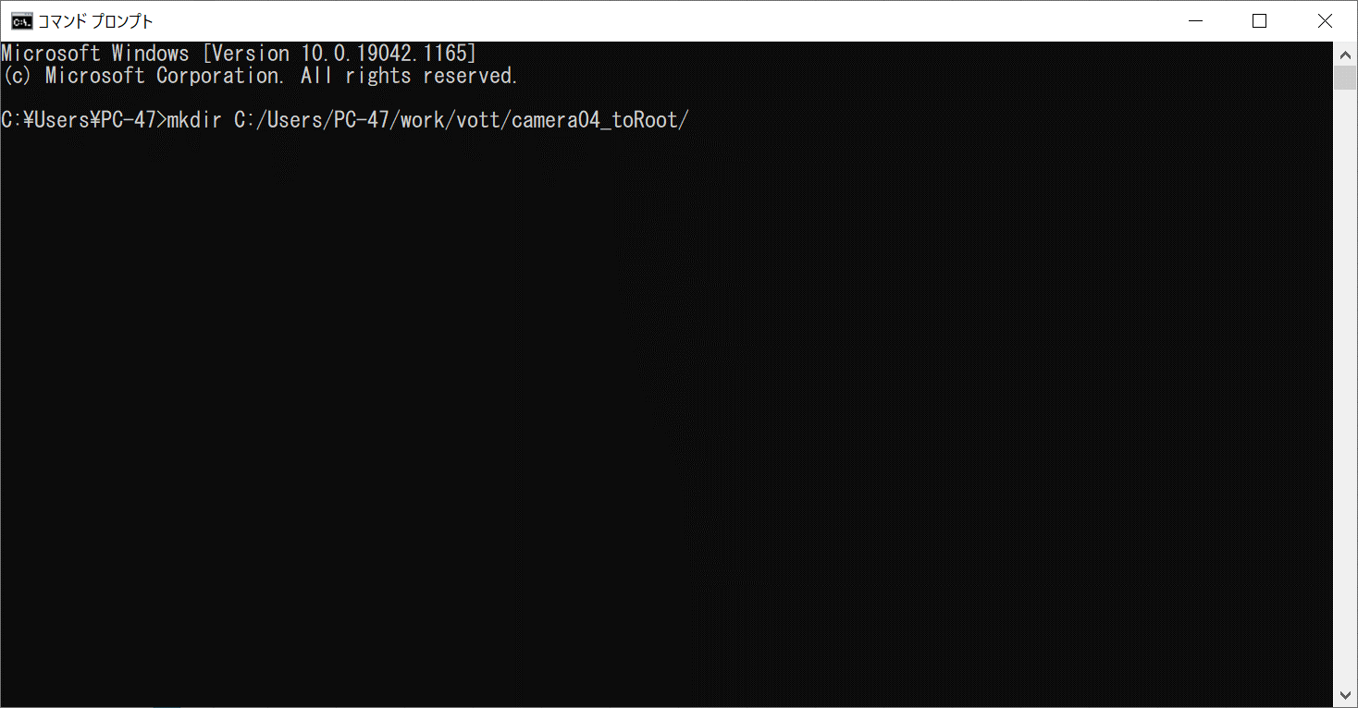

３)検証端末にて、プロジェクト全体ファイルを上記フォルダにコピーし、プロジェクト自身が正常に開くようになる。

